상품제안서
40수 2합 고시애리 긴팔 14종(긴팔티) | 상품코드: F02459

 |  |  |  |  |  | 02-412-0044 | www.easy1.co.kr
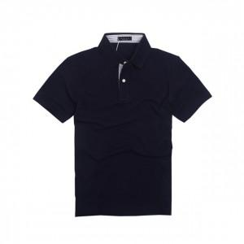

【상세/제작정보】 | .

【인쇄/포장옵션】 | 실크 / 별도문의

【공급단가】 | 수량 | 50~ | 300~ | 1,000~ | 2,000~
*VAT별도 | 단가 | 14,850원 | 14,300원 | 13,750원 | 13,200원

【상품 URL】 | https://dev.easy1.co.kr:443/src/goods_detail.php?gdno=2459

